Средняя зарплата. Непрерывные
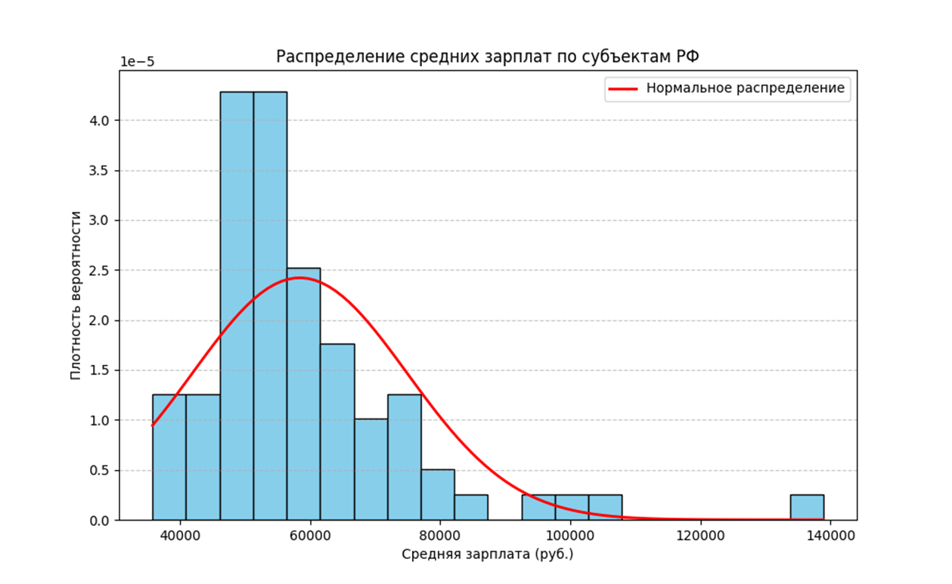
 | 2023)
Республика Ингушетия | 35825
Чеченская Республика | 37589
Республика Дагестан | 39054
Кабардино-Балкарская Республика | 39988
Карачаево-Черкесская Республика | 40388
Республика Северная Осетия - Алания | 41059
Ивановская область | 41929
Республика Калмыкия | 42151
Псковская область | 44853
Тамбовская область | 45742
Алтайский край | 46137
Республика Мордовия | 46406
Республика Адыгея | 46431
Костромская область | 46730
Ставропольский край | 47054
Республика Крым | 47325
Орловская область | 47382
г. Севастополь | 47638
Брянская область | 48080
Пензенская область | 48167
Кировская область | 48258
Ульяновская область | 48890
Республика Марий Эл | 48997 | Математическое ожидание | 58445.78
Смоленская область | 49185 | Дисперсия | 271664014.75
Саратовская область | 49995 | Асимметрия | 2.15
Чувашская Республика | 50263 | Эксцесс | 6.78
Курганская область | 50938 | Квантиль 0.05 | 40308.08
Волгоградская область | 51833 | Квантиль 0.95 | 85802.52
Ростовская область | 52100 | 2.5%-я точка | 38907.07
Республика Алтай | 52450
Оренбургская область | 53119
Новгородская область | 53188
Рязанская область | 53270
Владимирская область | 53286
Воронежская область | 53332
Курская область | 53624
Удмуртская Республика | 53721
Тверская область | 53778
Астраханская область | 53964
Липецкая область | 54044
Белгородская область | 54495
Калининградская область | 54739
Омская область | 55227
Ярославская область | 55536
Нижегородская область | 56526
Республика Башкортостан | 56974
Республика Тыва | 57793
Самарская область | 58063
Краснодарский край | 58256
Челябинская область | 58424
Вологодская область | 58939
Тульская область | 60464
Республика Бурятия | 61565
Калужская область | 61588
Республика Татарстан | 61894
Республика Хакасия | 62015
Пермский край | 62393
Новосибирская область | 64189
Республика Карелия | 64779
Свердловская область | 64997
Еврейская авт.область | 65815
Кемеровская область | 67239
Томская область | 67744
Ленинградская область | 68105
Забайкальский край | 69830
Амурская область | 72999
Приморский край | 73960
Иркутская область | 74257
Хабаровский край | 75227
Архангельская область | 76368
Республика Коми | 77601
Красноярский край | 81056
Московская область | 83195
г.Санкт-Петербург | 96232
Мурманская область | 98818
Тюменская область | 105981
г. Москва | 138882

Средняя зарплата в районах севера значительно выше, чем в других субъектах РФ, в связи со сложными погодными условиями. Эти значения удалены из приведенных данных

занятость по возрастам.норм
УРОВЕНЬ ЗАНЯТОСТИ НАСЕЛЕНИЯ ПО ВОЗРАСТНЫМ ГРУППАМ (в процентах от численности населения соответствующей возрастной группы), 2022 г. |  |  |  |  |  |  |  |  | Е | xᵢ - E(X) | (xᵢ - E(X))² | (xᵢ - E(X))² * wᵢ | (xᵢ-E(X))³ | wᵢ*(xᵢ-E(X))³ | (wᵢ * (xᵢ - E(X))⁴)
Возраст | Средняя точка возраста | Население, % | Норм. Распред. |  |  |  |  |  | 71.4 | -24.93 | 621.35999515 | 2609.71 | -15488.698756 | -65052.534775 | 386088.24357
15-19 | 17 | 4.2 | 0.00092284788383 |  |  |  |  |  | 1038.4 | -19.93 | 397.08905919 | 18742.60 | -7912.8308484 | -373485.61604 | 157679.72093
20-24 | 22 | 47.2 | 0.6683009749 |  |  |  |  |  | 2278.8 | -14.93 | 222.81812323 | 18805.85 | -3326.0269803 | -280716.67714 | 49647.916038
25-29 | 27 | 84.4 | 0.99977231296 |  |  |  |  |  | 2793.6 | -9.93 | 98.547187265 | 8603.17 | -978.28715161 | -85404.468335 | 9711.5481178
30-34 | 32 | 87.3 | 0.99990983414 |  |  |  |  |  | 3315.2 | -4.93 | 24.276251304 | 2175.15 | -119.61136234 | -10717.178065 | 589.33637739
35-39 | 37 | 89.6 | 0.9999583893 |  |  |  |  |  | 3847.2 | 0.07 | 0.0053153437356 | 0.49 | 0.00038752259747 | 0.035497069928 | 2.8252879027E-05
40-44 | 42 | 91.6 | 0.9999793433 |  |  |  |  |  | 4295.8 | 5.07 | 25.734379383 | 2352.12 | 130.54809797 | 11932.096155 | 662.25828224
45-49 | 47 | 91.4 | 0.99997781888 |  |  |  |  |  | 4628 | 10.07 | 101.46344342 | 9030.25 | 1022.031769 | 90960.827443 | 10294.830351
50-54 | 52 | 89 | 0.9999489202 |  |  |  |  |  | 4183.8 | 15.07 | 227.19250746 | 16675.93 | 3424.4514007 | 251354.73281 | 51616.435447
55-59 | 57 | 73.4 | 0.99530854779 |  |  |  |  |  | 2343.6 | 20.07 | 402.9215715 | 15230.44 | 8087.8069929 | 305719.10433 | 162345.79278
60-64 | 62 | 37.8 | 0.3666831981 |  |  |  |  |  | 850.9 | 25.07 | 628.65063554 | 7983.86 | 15762.098546 | 200178.65153 | 395201.62157
65-69 | 67 | 12.7 | 0.0079237549487 |  |  |  |  |  | 142.5 | 33.07 | 1093.817138 | 2078.25 | 36175.711828 | 68733.852474 | 1196435.9314
70 и старше | 75 | 1.9 | 0.00047684748642 |  |  |  |  |  |  |  |  |  |  | 113502.82588 | 2420273.6349
 |  | 710.5

 |  |  |  | Математическое
 |  |  |  | ожидание | 41.927093596 | стандартное откл
 |  |  |  | Дисперсия | 146.78089155 | 12.1153 | 1778.2969 | 21544.630125
 |  |  |  | Асимметрия | 0.08983349784 | положительная
 |  |  |  | Эксцесс | -2.8418892696 | платикуртоз
 |  |  |  | Квантиль 0,05 | 19.75
 |  |  |  | Квантиль 0,95 | 70.6
 |  |  |  | 2,5%-я точка | 18.375

Источник данных: https://rosstat.gov.ru/storage/mediabank/Trud_2023.pdf

